7-1
７－１．区別人口【2024年】
市内人口を区別にみると、北東部(淀川区18.8万人、東淀川区17.7万人)や南東部(平野区18.5万人)など周辺部の区の人口が多くなっている一方、湾岸部(大正区6.0万人、此花区6.4万人)の人口は比較的少なくなっています。

 | 区名 | 人口（人） | 区名 | 人口（人）
 | 大阪市 | 2,791,907 | 東淀川区 | 176,536
 | 北区 | 147,556 | 東成区 | 87,220
 | 都島区 | 109,249 | 生野区 | 127,282
 | 福島区 | 83,255 | 旭区 | 89,992
 | 此花区 | 63,613 | 城東区 | 167,970
 | 中央区 | 117,165 | 鶴見区 | 111,266
 | 西区 | 113,260 | 阿倍野区 | 112,159
 | 港区 | 80,319 | 住之江区 | 116,699
 | 大正区 | 59,603 | 住吉区 | 152,498
 | 天王寺区 | 87,268 | 東住吉区 | 129,058
 | 浪速区 | 84,573 | 平野区 | 185,396
 | 西淀川区 | 96,487 | 西成区 | 105,947
 | 淀川区 | 187,536
 | (注)2024年10月1日の数値。 |  |  | (大阪市「2024年 推計人口・人口異動」)
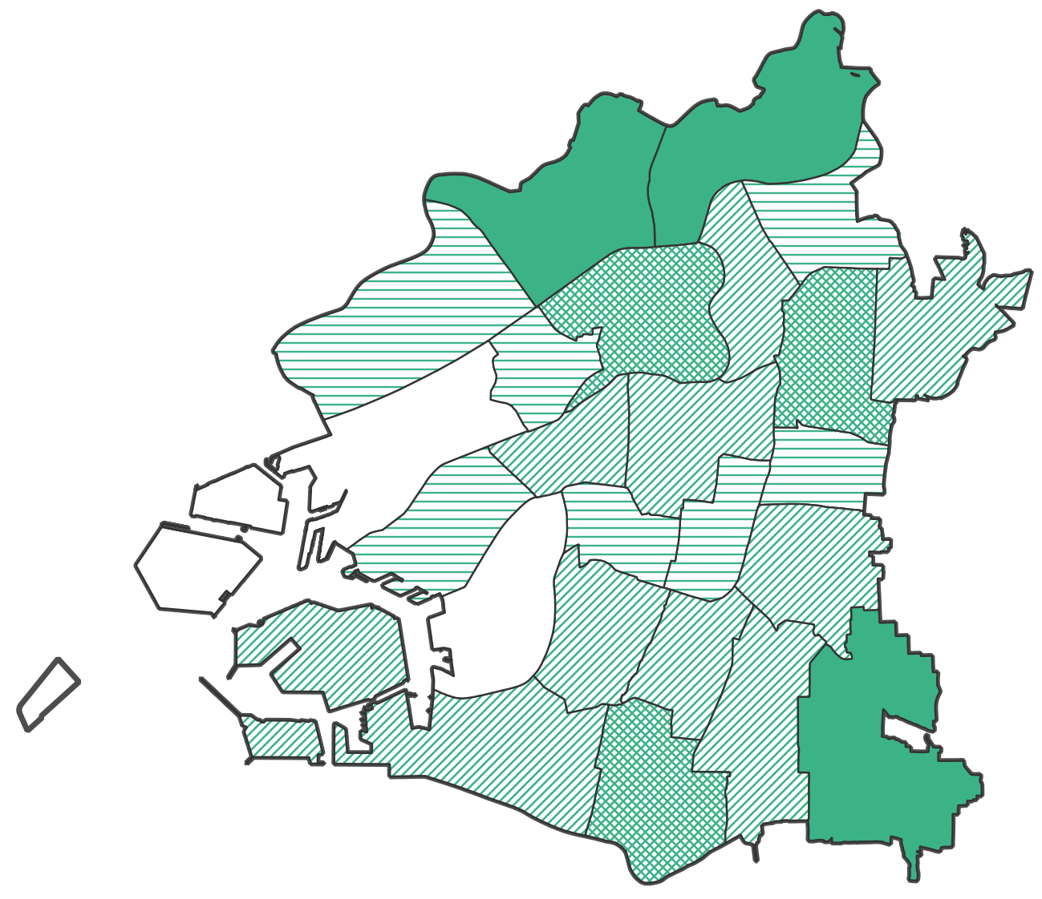
 | 各区の位置関係は、章末注「本章における大阪市内の地域分類」参照。
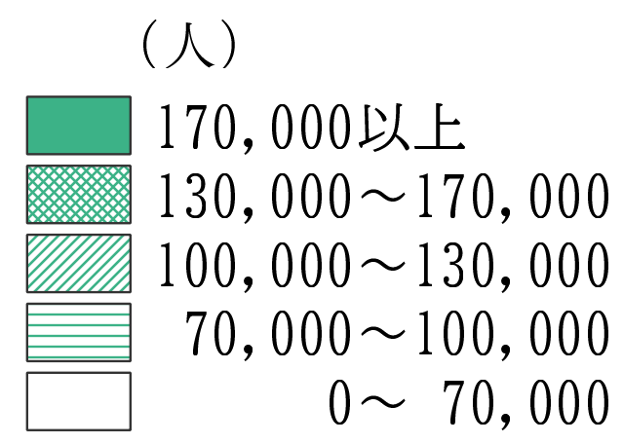

市全体：279万人

7-2
７－２．区別人口増減
この10年間の市内人口の増減を区別に見ると、中心部の増加が顕著で、中央区では2.8万人増、北区でも2.7万人増、西区では2.4万人増となっています。中でも中央区の増加率は31.7%で市内最高となっています。
また、中心部に隣接する３区（浪速区、天王寺区、福島区）の増加率も高く浪速区で25.9%、天王寺区で17.1%、福島区で16.0%となっています。一方、南部や臨海部等の9区で人口は減少しており、大正区の減少率は9.6%と1割近くなっています。

 |  |  |  |  | (単位：人、％)
 | 区名 | 2014年 | 2024年 | 2014年-2024年 | 増減率
 | 大阪市 | 2,679,808 | 2,791,907 | 112,099 | 4.2
 | 北区 | 120,672 | 147,556 | 26,884 | 22.3
 | 都島区 | 104,546 | 109,249 | 4,703 | 4.5
 | 福島区 | 71,765 | 83,255 | 11,490 | 16.0
 | 此花区 | 66,542 | 63,613 | -2,929 | -4.4
 | 中央区 | 88,963 | 117,165 | 28,202 | 31.7
 | 西区 | 89,740 | 113,260 | 23,520 | 26.2
 | 港区 | 82,067 | 80,319 | -1,748 | -2.1
 | 大正区 | 65,929 | 59,603 | -6,326 | -9.6
 | 天王寺区 | 74,499 | 87,268 | 12,769 | 17.1
 | 浪速区 | 67,169 | 84,573 | 17,404 | 25.9
 | 西淀川区 | 95,762 | 96,487 | 725 | 0.8
 | 淀川区 | 175,013 | 187,536 | 12,523 | 7.2
 | 東淀川区 | 175,668 | 176,536 | 868 | 0.5
 | 東成区 | 80,263 | 87,220 | 6,957 | 8.7
 | 生野区 | 130,520 | 127,282 | -3,238 | -2.5
 | 旭区 | 91,591 | 89,992 | -1,599 | -1.7
 | 城東区 | 164,251 | 167,970 | 3,719 | 2.3
 | 鶴見区 | 111,199 | 111,266 | 67 | 0.1
 | 阿倍野区 | 107,320 | 112,159 | 4,839 | 4.5
 | 住之江区 | 123,910 | 116,699 | -7,211 | -5.8
 | 住吉区 | 154,052 | 152,498 | -1,554 | -1.0
 | 東住吉区 | 126,911 | 129,058 | 2,147 | 1.7
 | 平野区 | 197,428 | 185,396 | -12,032 | -6.1
 | 西成区 | 114,028 | 105,947 | -8,081 | -7.1
各区の位置関係は、章末注「本章における大阪市内の地域分類」参照。
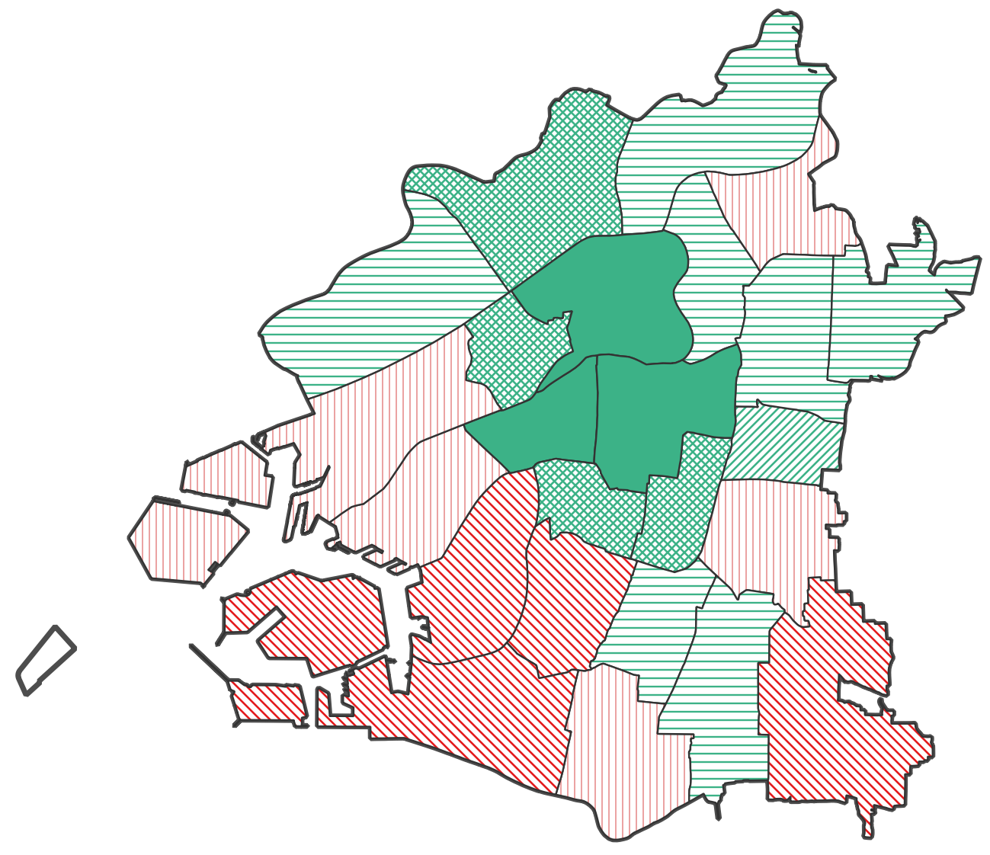
 | (注)各年10月1日の数値。 |  |  |  | (大阪市「2024年 推計人口・人口異動」「2014年 修正推計人口」)

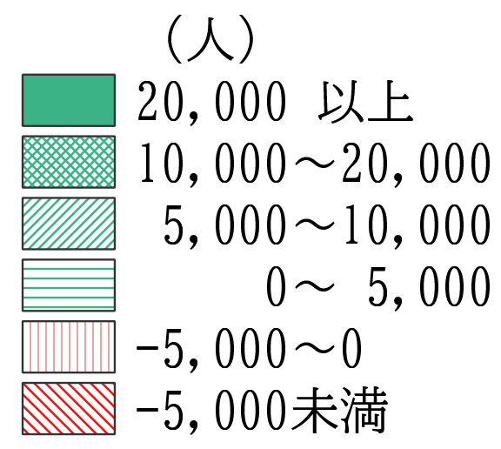

市全体：11.2万人増

7-3
７－３．区別人口密度【2024年】
人口密度を区別にみると、都心隣接区の人口密度が高く、1k㎡当りで西区21.7千人、城東区20.0千人、浪速区19.3千人、東成区19.2千人、阿倍野区18.8千人、となっています。一方、臨海部の人口密度は低く、1k㎡当りで此花区3.3千人、住之江区5.6千人、大正区6.3千人、西淀川区6.8千人となっています。

 | 区名 | 人口 （人） | 面積 （㎢） | 人口密度 (１㎢当り)
 | 大阪市 | 2,791,907 | 225.34 | 12,390
 | 北区 | 147,556 | 10.34 | 14,270
 | 都島区 | 109,249 | 6.08 | 17,969
 | 福島区 | 83,255 | 4.67 | 17,828
 | 此花区 | 63,613 | 19.30 | 3,296
 | 中央区 | 117,165 | 8.87 | 13,209
 | 西区 | 113,260 | 5.21 | 21,739
 | 港区 | 80,319 | 7.86 | 10,219
 | 大正区 | 59,603 | 9.43 | 6,321
 | 天王寺区 | 87,268 | 4.84 | 18,031
 | 浪速区 | 84,573 | 4.39 | 19,265
 | 西淀川区 | 96,487 | 14.21 | 6,790
 | 淀川区 | 187,536 | 12.64 | 14,837
 | 東淀川区 | 176,536 | 13.27 | 13,303
 | 東成区 | 87,220 | 4.54 | 19,211
 | 生野区 | 127,282 | 8.37 | 15,207
 | 旭区 | 89,992 | 6.32 | 14,239
 | 城東区 | 167,970 | 8.38 | 20,044
 | 鶴見区 | 111,266 | 8.17 | 13,619
 | 阿倍野区 | 112,159 | 5.98 | 18,756
 | 住之江区 | 116,699 | 20.68 | 5,643
 | 住吉区 | 152,498 | 9.40 | 16,223
 | 東住吉区 | 129,058 | 9.75 | 13,237
 | 平野区 | 185,396 | 15.28 | 12,133
 | 西成区 | 105,947 | 7.37 | 14,375
各区の位置関係は、章末注「本章における大阪市内の地域分類」参照。
 | (注)2024年10月1日の数値。 |  |  |  | (大阪市「2024年 推計人口・人口異動」)
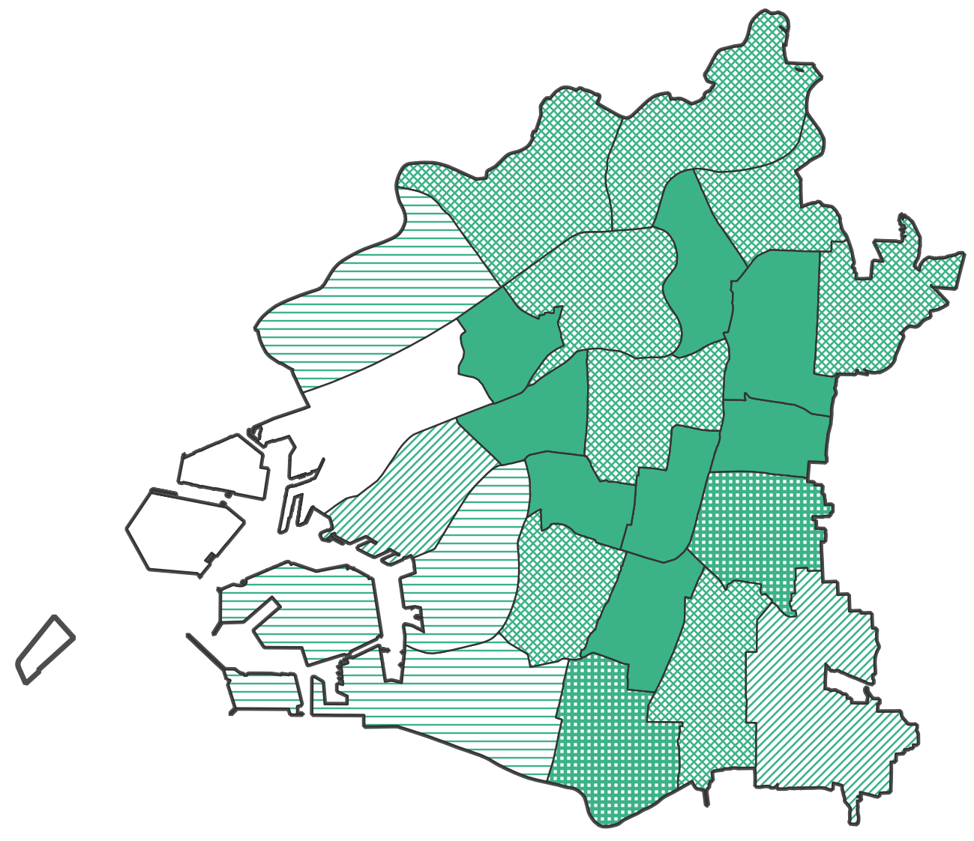

市全体：12.4千人／㎢

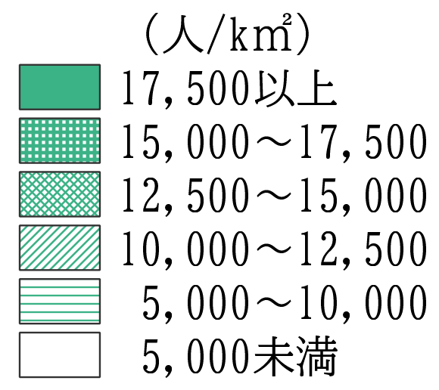

7-4
７－４．区別昼夜間人口比率【2020年】
就業者が集中する都心部の昼間人口は多く、昼夜間人口比率は中央区は500%超、北区は350%となっています。また、商業・サービス業エリアである西区、天王寺区の昼夜間人口比率は150%を超えています。一方、東部は住宅エリアで昼間人口よりも夜間人口が多く、城東区、鶴見区では84%未満です。

 |  |  |  | (単位:人、％)
 | 区名 | 昼間人口 | 夜間人口 | 昼夜間人口 比率
 | 大阪市 | 3,645,921 | 2,752,412 | 132.5
 | 北区 | 487,123 | 139,376 | 349.5
 | 都島区 | 99,917 | 107,904 | 92.6
 | 福島区 | 91,393 | 79,328 | 115.2
 | 此花区 | 86,518 | 65,251 | 132.6
 | 中央区 | 535,834 | 103,726 | 516.6
 | 西区 | 190,260 | 105,862 | 179.7
 | 港区 | 83,295 | 80,948 | 102.9
 | 大正区 | 65,287 | 62,083 | 105.2
 | 天王寺区 | 126,423 | 82,148 | 153.9
 | 浪速区 | 103,633 | 75,504 | 137.3
 | 西淀川区 | 99,274 | 95,864 | 103.6
 | 淀川区 | 228,358 | 183,444 | 124.5
 | 東淀川区 | 158,036 | 177,120 | 89.2
 | 東成区 | 76,482 | 84,906 | 90.1
 | 生野区 | 117,253 | 127,309 | 92.1
 | 旭区 | 78,842 | 89,670 | 87.9
 | 城東区 | 141,717 | 169,043 | 83.8
 | 鶴見区 | 94,103 | 112,691 | 83.5
 | 阿倍野区 | 119,223 | 110,995 | 107.4
 | 住之江区 | 144,533 | 120,072 | 120.4
 | 住吉区 | 134,308 | 153,056 | 87.8
 | 東住吉区 | 109,278 | 127,849 | 85.5
 | 平野区 | 170,668 | 192,152 | 88.8
 | 西成区 | 104,163 | 106,111 | 98.2
 |  |  |  | （総務省「2020年国勢調査」）
各区の位置関係は、章末注「本章における大阪市内の地域分類」参照。
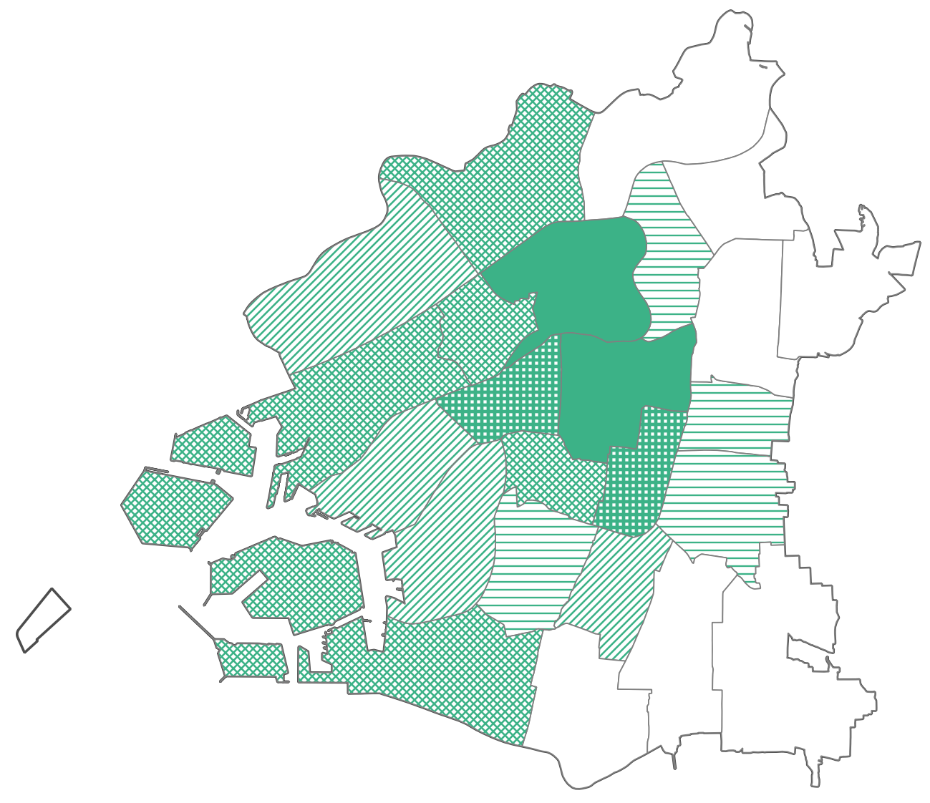
 | (注)昼夜間人口比率＝昼間人口／夜間人口。2020年10月1日の数値。

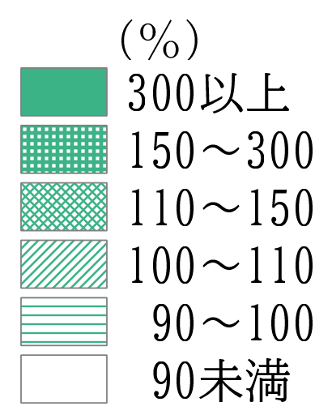

市全体：132.5%

7-5
７－５．区別民営事業所数・従業者数【2021年】
事業所数を区別にみると、中央区(3.2万ヵ所)と北区(2.8万ヵ所)の合計で、市内の3分の1(6万ヵ所)を占めています。次いで、淀川区(1.2万ヵ所)、西区(1.1万ヵ所)が多くなっています。
従業者数を区別にみると、中央区(52.3万人)と北区(48.4万人)の合計で市内の4割以上(101万人)を占めています。次いで西区(16.3万人)、淀川区(16万人)が多くなっています。

区別の事業所数 |  |  | (単位:ヵ所、％) | 区別の従業者数 |  | (単位:人、％)
 | 区名 | 事業所数 | 構成比 | 区名 | 従業者数 | 構成比
 | 大阪市 | 177,184 | 100.0 | 大阪市 | 2,308,581 | 100.0
 | 北区 | 27,534 | 15.5 | 北区 | 483,501 | 20.9
 | 都島区 | 4,697 | 2.7 | 都島区 | 45,997 | 2.0
 | 福島区 | 4,798 | 2.7 | 福島区 | 59,396 | 2.6
 | 此花区 | 2,641 | 1.5 | 此花区 | 47,534 | 2.1
 | 中央区 | 32,046 | 18.1 | 中央区 | 522,692 | 22.6
 | 西区 | 11,368 | 6.4 | 西区 | 163,111 | 7.1
 | 港区 | 3,741 | 2.1 | 港区 | 42,662 | 1.8
 | 大正区 | 2,991 | 1.7 | 大正区 | 29,595 | 1.3
 | 天王寺区 | 5,774 | 3.3 | 天王寺区 | 61,010 | 2.6
 | 浪速区 | 5,224 | 2.9 | 浪速区 | 71,682 | 3.1
 | 西淀川区 | 4,015 | 2.3 | 西淀川区 | 50,691 | 2.2
 | 淀川区 | 11,928 | 6.7 | 淀川区 | 159,904 | 6.9
 | 東淀川区 | 5,446 | 3.1 | 東淀川区 | 53,302 | 2.3
 | 東成区 | 4,643 | 2.6 | 東成区 | 40,950 | 1.8
 | 生野区 | 6,586 | 3.7 | 生野区 | 45,504 | 2.0
 | 旭区 | 3,139 | 1.8 | 旭区 | 25,874 | 1.1
 | 城東区 | 5,092 | 2.9 | 城東区 | 50,058 | 2.2
 | 鶴見区 | 3,648 | 2.1 | 鶴見区 | 37,748 | 1.6
 | 阿倍野区 | 5,347 | 3.0 | 阿倍野区 | 56,055 | 2.4
 | 住之江区 | 4,804 | 2.7 | 住之江区 | 71,996 | 3.1
 | 住吉区 | 4,818 | 2.7 | 住吉区 | 43,851 | 1.9
 | 東住吉区 | 5,389 | 3.0 | 東住吉区 | 42,910 | 1.9
 | 平野区 | 7,305 | 4.1 | 平野区 | 64,909 | 2.8
 | 西成区 | 4,210 | 2.4 | 西成区 | 37,649 | 1.6
 |  |  |  |  |  |  | (総務省・経済産業省「2021年経済センサス-活動調査 産業横断的集計」)
(注)各区の位置関係は、章末注「本章における大阪市内の地域分類」参照。
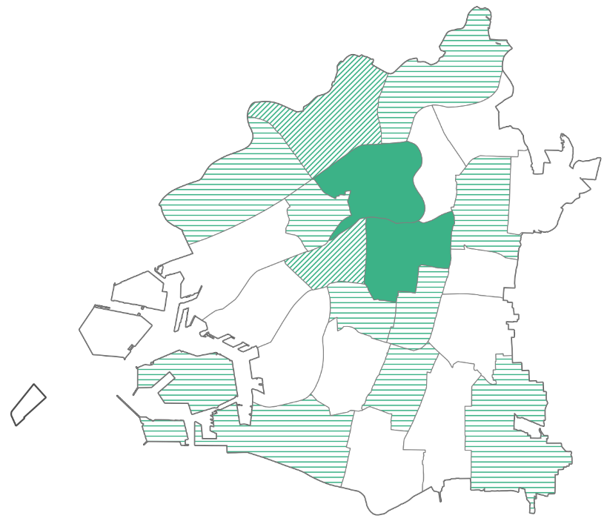
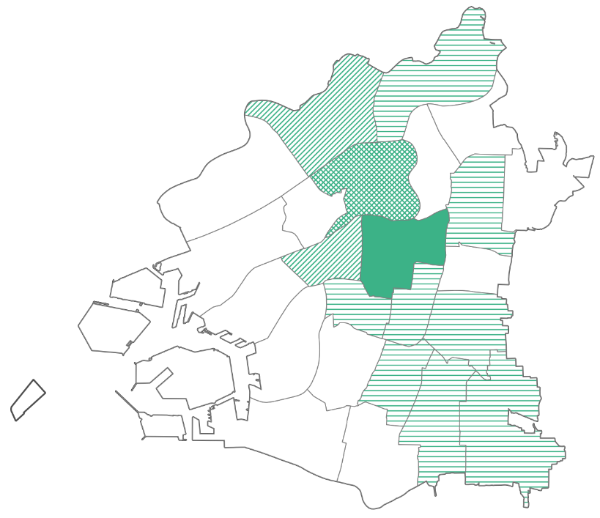
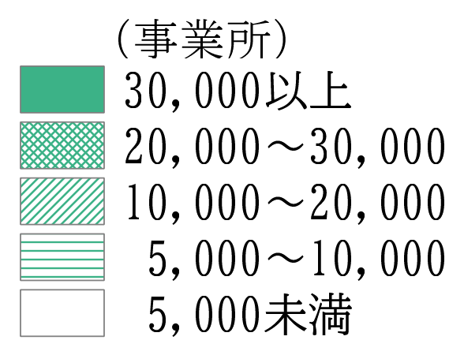
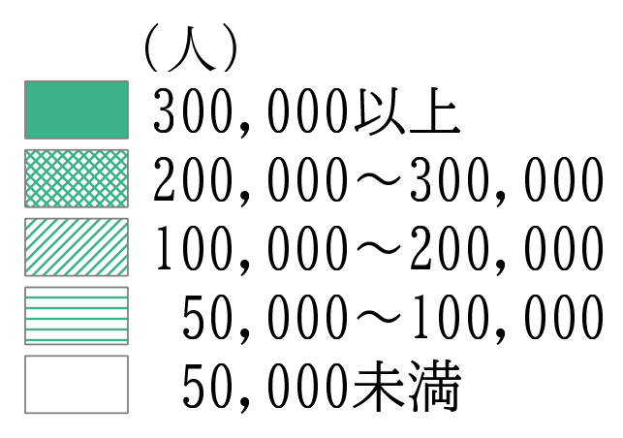

7-6
７－６．区別事業所の開業率・廃業率

 | 区別の年平均事業所開業率・廃業率（民営）（2016年～2021年）

 |  |  | グラフ用
 |  |  | 区名 | 開業率 | 廃業率
 |  |  | 大阪市 | 2.31 | 5.69
 |  |  | 都島区 | 2.02 | 5.69
 |  |  | 福島区 | 2.04 | 4.92
 |  |  | 此花区 | 1.72 | 4.46
 |  |  | 西区 | 2.65 | 4.83
 |  |  | 港区 | 1.66 | 5.06
 |  |  | 大正区 | 1.44 | 5.01
 |  |  | 天王寺区 | 2.03 | 5.56
都心部の北区、中央区は開業率、廃業率ともに高い。
 |  |  | 浪速区 | 1.95 | 5.89
 |  |  | 西淀川区 | 1.87 | 4.87
 |  |  | 東淀川区 | 2.16 | 6.14
 |  |  | 東成区 | 1.77 | 4.78
 |  |  | 生野区 | 1.36 | 5.49
 |  |  | 旭区 | 1.61 | 5.21
 |  |  | 城東区 | 1.75 | 5.21
 |  |  | 阿倍野区 | 1.93 | 6.57
都島区、天王寺区は大阪市全体の開業率、廃業率とほぼ同水準。
 |  |  | 住吉区 | 1.73 | 5.22
 |  |  | 東住吉区 | 1.69 | 5.18
 |  |  | 西成区 | 1.32 | 6.93
 |  |  | 淀川区 | 2.50 | 5.19
 |  |  | 鶴見区 | 1.86 | 4.87
 |  |  | 住之江区 | 1.68 | 6.20
 |  |  | 平野区 | 1.49 | 5.59
 |  |  | 北区 | 3.22 | 6.32
西区、淀川区は開業率が大阪市全体よりも高く、廃業率が大阪市全体よりも低い。
 |  |  | 中央区 | 3.04 | 6.15

此花区は廃業率が最も低い。

 |  | (総務省・経済産業省「2021年経済センサス-活動調査 産業横断的集計」をもとに算出)
(注)3-5と同じ。開業率などは全て年平均の値。

7-7
７－７．区内総生産(名目)と産業別内訳【2022年度】
都心部の中央区、北区、西区及び淀川区の4区で市内総生産のおよそ75%を占めています。産業別構成を区別にみると、生野区、大正区、西淀川区では区内総生産のうち製造業が占める割合が高くなっており、それ以外の多くの区ではサービス業と卸・小売業が占める割合が高くなっています。

 |  |  |  |  |  |  | (単位:十億円)
 |  | 区名 | 総生産 | 製造業 | 卸・小売業 | サービス業 | その他
 |  | 大阪市 | 20,463 | 1,647 | 4,807 | 13,110 | 899
 |  | 北区 | 5,815 | 168 | 1,388 | 4,049 | 210
 |  | 都島区 | 194 | 15 | 31 | 134 | 15
 |  | 福島区 | 412 | 18 | 178 | 195 | 21
 |  | 此花区 | 332 | 156 | 32 | 134 | 10
 |  | 中央区 | 6,533 | 137 | 1,537 | 4,578 | 281
 |  | 西区 | 1,500 | 53 | 468 | 892 | 87
 |  | 港区 | 245 | 41 | 29 | 157 | 17
 |  | 大正区 | 187 | 94 | 23 | 62 | 8
 |  | 天王寺区 | 314 | 17 | 53 | 234 | 10
 |  | 浪速区 | 440 | 41 | 123 | 244 | 32
 |  | 西淀川区 | 289 | 141 | 55 | 81 | 13
 |  | 淀川区 | 1,398 | 150 | 390 | 791 | 67
 |  | 東淀川区 | 233 | 63 | 42 | 117 | 11
 |  | 東成区 | 166 | 47 | 60 | 52 | 7
 |  | 生野区 | 160 | 83 | 27 | 45 | 5
 |  | 旭区 | 85 | 12 | 18 | 51 | 5
 |  | 城東区 | 350 | 50 | 34 | 253 | 14
 |  | 鶴見区 | 167 | 66 | 38 | 51 | 12
 |  | 阿倍野区 | 210 | 11 | 44 | 140 | 16
 |  | 住之江区 | 765 | 115 | 92 | 543 | 16
 |  | 住吉区 | 170 | 6 | 23 | 130 | 12
 |  | 東住吉区 | 147 | 24 | 49 | 65 | 9
 |  | 平野区 | 229 | 92 | 51 | 70 | 16
 |  | 西成区 | 123 | 48 | 26 | 44 | 5
 |  |  |  |  |  |  |  | (大阪市「2022年度大阪市民経済計算」、総務省・経済産業省「2021年経済センサス-活動調査 産業横断的集計」に基づき試算）
 | (注)公務を含まない「産業」のみの生産額で、輸入品に課される税・関税を含まない。区別の数値は推計値。
 | 「サービス業」は、電気･ガス･水道･廃棄物処理業,運輸･郵便業,宿泊･飲食サービス業,情報通信業,
 | 金融・保険業,不動産業,専門･科学技術,業務支援サービス業,教育,保健衛生･社会事業,その他の
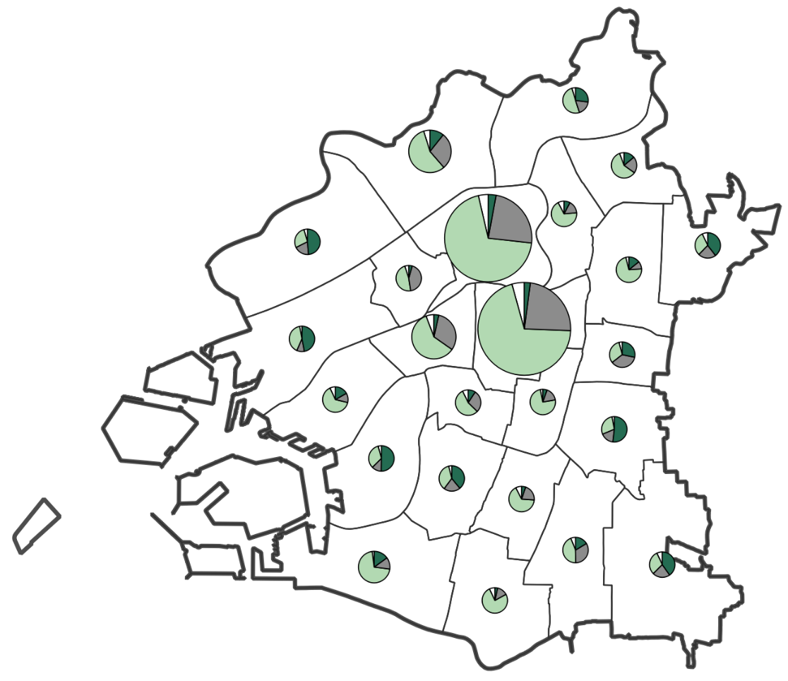
①
②
③
④
 | サービスの合計。「その他」は、農林水産業、鉱業、建設業の合計。
各区の位置関係は、章末注
「本章における大阪市内の地域分類」参照。
大阪市 20.5兆円
①中央区 6,533
②北区 5,815
③西区 1,500
④淀川区 1,398
(十億円)

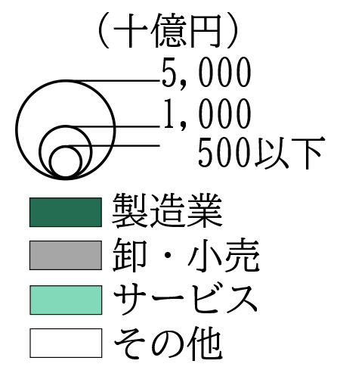

7-７参考
(参考) 区内総生産(名目)の主要産業別構成比
 |  |  |  |  |  |  |  | (単位:％)
 | 区名 | 製造業 | 卸・小売業 | サービス業 | 区名 | 製造業 | 卸・小売業 | サービス業
 | 大阪市 | 8.4 | 24.6 | 67.0 | 城東区 | 14.8 | 10.0 | 75.2
 | 生野区 | 53.7 | 17.5 | 28.7 | 旭区 | 14.6 | 22.2 | 63.2
 | 大正区 | 52.7 | 12.6 | 34.7 | 淀川区 | 11.2 | 29.3 | 59.5
 | 西淀川区 | 51.0 | 19.8 | 29.2 | 浪速区 | 10.1 | 30.1 | 59.8
 | 此花区 | 48.6 | 9.9 | 41.5 | 都島区 | 8.4 | 17.2 | 74.4
 | 平野区 | 43.2 | 23.9 | 32.9 | 天王寺区 | 5.7 | 17.4 | 76.9
 | 鶴見区 | 42.7 | 24.3 | 32.9 | 阿倍野区 | 5.7 | 22.4 | 71.9
 | 西成区 | 40.9 | 21.7 | 37.5 | 福島区 | 4.7 | 45.5 | 49.8
 | 東成区 | 29.4 | 38.0 | 32.6 | 西区 | 3.7 | 33.1 | 63.1 | グラフ作成用
 | 東淀川区 | 28.3 | 18.7 | 53.0 | 住吉区 | 3.6 | 14.6 | 81.9 |  | 主要産業別構成比（％）
 | 港区 | 18.1 | 12.7 | 69.1 | 北区 | 3.0 | 24.8 | 72.2 | 区名 | 製造業 | 卸・小売業 | サービス業
 | 東住吉区 | 17.5 | 35.8 | 46.8 | 中央区 | 2.2 | 24.6 | 73.2 | 大阪市 | 8.4 | 24.6 | 67.0
 | 住之江区 | 15.3 | 12.2 | 72.5 |  |  |  |  | 生野区 | 53.7 | 17.5 | 28.7
 |  |  |  |  |  |  |  | (大阪市「2022年度大阪市民経済計算」、総務省・経済産業省「2021年経済センサス-活動調査 産業横断的集計」に基づき試算） | 大正区 | 52.7 | 12.6 | 34.7
 |  |  |  |  |  |  |  |  | 西淀川区 | 51.0 | 19.8 | 29.2
 | (注)資料ともに7-7と同様。ただし、「その他」の生産額を除いて割合を算出しているため、 |  |  |  |  |  |  |  | 此花区 | 48.6 | 9.9 | 41.5
 | 構成比は7-7とは異なる。また、十億円単位での割合でなく、実数から算出している。 |  |  |  |  |  |  |  | 平野区 | 43.2 | 23.9 | 32.9
 |  |  |  |  |  |  |  |  | 鶴見区 | 42.7 | 24.3 | 32.9
 |  |  |  |  |  |  |  |  | 西成区 | 40.9 | 21.7 | 37.5
 |  |  |  |  |  |  |  |  | 東成区 | 29.4 | 38.0 | 32.6
 |  |  |  |  |  |  |  |  | 東淀川区 | 28.3 | 18.7 | 53.0
 |  |  |  |  |  |  |  |  | 港区 | 18.1 | 12.7 | 69.1
 |  |  |  |  |  |  |  |  | 東住吉区 | 17.5 | 35.8 | 46.8
 |  |  |  |  |  |  |  |  | 住之江区 | 15.3 | 12.2 | 72.5
 |  |  |  |  |  |  |  |  | 城東区 | 14.8 | 10.0 | 75.2
 |  |  |  |  |  |  |  |  | 旭区 | 14.6 | 22.2 | 63.2
 |  |  |  |  |  |  |  |  | 淀川区 | 11.2 | 29.3 | 59.5
 |  |  |  |  |  |  |  |  | 浪速区 | 10.1 | 30.1 | 59.8
 |  |  |  |  |  |  |  |  | 都島区 | 8.4 | 17.2 | 74.4
 |  |  |  |  |  |  |  |  | 天王寺区 | 5.7 | 17.4 | 76.9
 |  |  |  |  |  |  |  |  | 阿倍野区 | 5.7 | 22.4 | 71.9
 |  |  |  |  |  |  |  |  | 福島区 | 4.7 | 45.5 | 49.8
 |  |  |  |  |  |  |  |  | 西区 | 3.7 | 33.1 | 63.1
 |  |  |  |  |  |  |  |  | 住吉区 | 3.6 | 14.6 | 81.9
 |  |  |  |  |  |  |  |  | 北区 | 3.0 | 24.8 | 72.2
 |  |  |  |  |  |  |  |  | 中央区 | 2.2 | 24.6 | 73.2

7-8
７－８．区内総生産(名目)と税収・人口【2022年度】
区内総生産や税収は、定住人口による消費支出や個人市民税よりも、事業所が生み出す付加価値や法人市民税など経済活動による影響が大きいと考えられます。

区内総生産 （百億円）
税収と区内総生産
人口と区内総生産

 |  |  | グラフ用
 |  |  |  | 税収（百億円） | ＧＤＰ（百億円） | 人口（万人） | ＧＤＰ（百億円）
 |  |  | 北 | 16.1 | 581.5 | 14.3 | 581.5
 |  |  | 都島 | 1.6 | 19.4 | 10.8 | 19.4
 |  |  | 福島 | 1.8 | 41.2 | 8.0 | 41.2
 |  |  | 此花 | 1.6 | 33.2 | 6.5 | 33.2
 |  |  | 中央 | 15.6 | 653.3 | 11.0 | 653.3
 |  |  | 西 | 4.9 | 150.0 | 10.8 | 150.0
 |  |  | 港 | 1.3 | 24.5 | 7.9 | 24.5
 |  |  | 大正 | 1.0 | 18.7 | 6.0 | 18.7
 |  |  | 天王寺 | 2.5 | 31.4 | 8.4 | 31.4
 |  |  | 浪速 | 2.1 | 44.0 | 7.9 | 44.0
 |  |  | 西淀川 | 2.1 | 28.9 | 9.5 | 28.9
 |  |  | 淀川 | 4.7 | 139.8 | 18.4 | 139.8
 |  |  | 東淀川 | 2.2 | 23.3 | 17.6 | 23.3
 |  |  | 東成 | 1.2 | 16.6 | 8.6 | 16.6
 |  |  | 生野 | 1.4 | 16.0 | 12.7 | 16.0
 |  |  | 旭 | 1.3 | 8.5 | 8.9 | 8.5
 |  |  | 城東 | 1.8 | 35.0 | 16.8 | 35.0
 |  |  | 鶴見 | 1.3 | 16.7 | 11.2 | 16.7
 |  |  | 阿倍野 | 1.8 | 21.0 | 11.2 | 21.0
 |  |  | 住之江 | 2.6 | 76.5 | 11.8 | 76.5
 |  |  | 住吉 | 2.0 | 17.0 | 15.2 | 17.0
 |  |  | 東住吉 | 1.6 | 14.7 | 12.7 | 14.7
 |  |  | 平野 | 2.0 | 22.9 | 18.8 | 22.9
 |  |  | 西成 | 1.1 | 12.3 | 10.6 | 12.3
 |  |  | 大阪市全体 | 75.4 | 2046.3 | 275.7 | 2046.3

 |  | (大阪市「2022年度大阪市民経済計算」、「2022年度大阪市統計書」、「2022年推計人口」)
 | (注)1.税収は過去の滞納分の徴税を除き、2022年度単独分のみの調定額。
 | 2.中央区で一括計上されている「たばこ税」を除く。
 | 3.区内総生産は「公務」を含まない「産業」のみの生産額であり、推計。
 | 4.人口は2022年10月1日の数値。

7-9
７－９．市税決算額と法人分・非法人分の内訳【2022年度】
市の税収に占める法人分の割合は50.1%となり、区別にみると、法人分の割合が非法人分の割合を超える区は、都心部の中央区、浪速区、西区、北区に加えて、此花区や住之江区、大正区の臨海部を合わせて7区となり、昨年度と同数となっています。

 |  |  |  |  |  |  |  | (単位：億円)
 | 区名 | 市税決算額 | 法人分 | 非法人分 | 区名 | 市税決算額 | 法人分 | 非法人分
 | 大阪市 | 7,536 | 3,776 | 3,760 | 東淀川区 | 218 | 101 | 117
 | 北区 | 1,610 | 851 | 759 | 東成区 | 118 | 44 | 74
 | 都島区 | 160 | 57 | 103 | 生野区 | 141 | 42 | 99
 | 福島区 | 178 | 84 | 94 | 旭区 | 126 | 23 | 103
 | 此花区 | 165 | 119 | 46 | 城東区 | 177 | 55 | 122
 | 中央区 | 1,559 | 1,083 | 477 | 鶴見区 | 127 | 43 | 84
 | 西区 | 485 | 270 | 215 | 阿倍野区 | 178 | 60 | 118
 | 港区 | 128 | 59 | 69 | 住之江区 | 264 | 174 | 90
 | 大正区 | 97 | 49 | 47 | 住吉区 | 196 | 37 | 159
 | 天王寺区 | 254 | 73 | 181 | 東住吉区 | 163 | 35 | 128
 | 浪速区 | 205 | 118 | 88 | 平野区 | 200 | 56 | 144
 | 西淀川区 | 211 | 86 | 126 | 西成区 | 108 | 45 | 63
 | 淀川区 | 468 | 212 | 256 |  |  |  |  | （大阪市「2022年度税務統計」「2023年版大阪市統計書」）

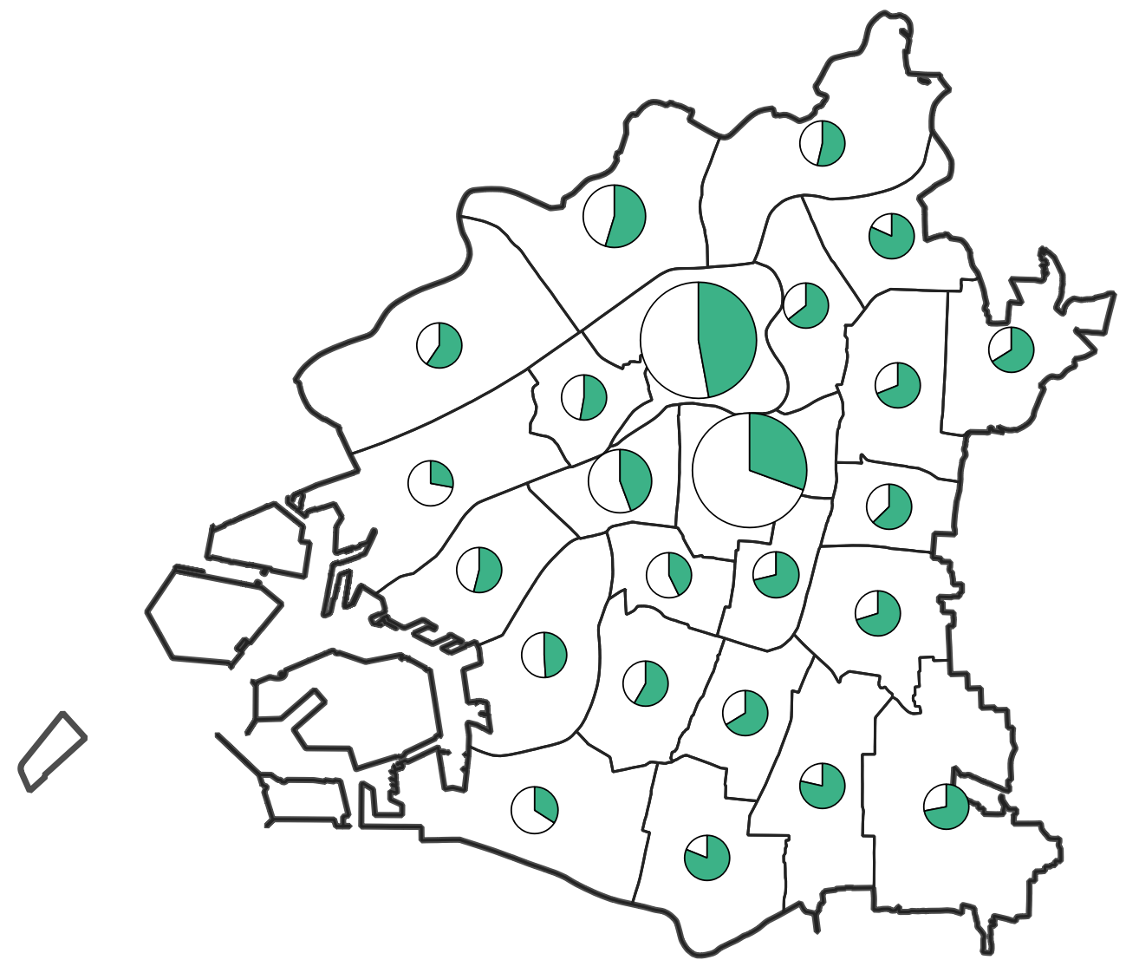
 | （注）2021年度分の調定額。市税決算額［法人分］は、法人市民税、法人純固定資産税、法人都市計画税、
 | 事業所税の合算値。中央区で一括計上されている「たばこ税」は、いずれにも含めていない。
 | 各区ごとに千円単位に端数調整を行っているため、
 | 大阪市全体の金額とは合わない場合がある。

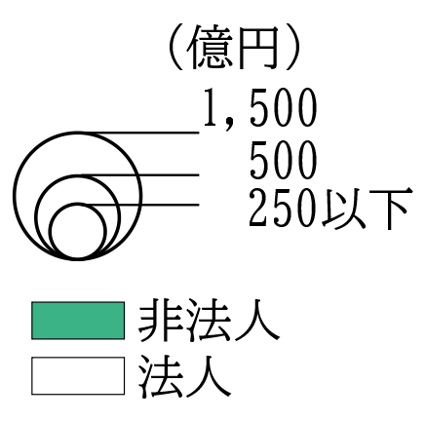

7-10
７－１０．製造業の区別事業所数・従業者数【2021年】
製造業は、事業所を区別にみると、中小規模工場が集積する東部（平野区、生野区など）で多くなっています。
従業者数は、大規模工場が立地する淀川北岸（淀川区、西淀川区）のほか、中央区、北区で多くなっています。

 |  |  |  |  |  |  | (単位:事業所、人)
 | 区名 | 事業所 | 従業者数 |  | 区名 | 事業所 | 従業者数
 | 大阪市 | 14,860 | 191,643 |  | 東淀川区 | 328 | 5,898
 | 北区 | 805 | 16,544 |  | 東成区 | 921 | 8,458
 | 都島区 | 332 | 2,522 |  | 生野区 | 1,621 | 13,072
 | 福島区 | 330 | 3,230 |  | 旭区 | 263 | 2,599
 | 此花区 | 237 | 8,835 |  | 城東区 | 718 | 7,377
 | 中央区 | 1,087 | 17,744 |  | 鶴見区 | 494 | 6,884
 | 西区 | 731 | 7,056 |  | 阿倍野区 | 238 | 2,506
 | 港区 | 438 | 3,664 |  | 住之江区 | 403 | 9,300
 | 大正区 | 429 | 6,468 |  | 住吉区 | 191 | 1,508
 | 天王寺区 | 365 | 3,634 |  | 東住吉区 | 620 | 5,685
 | 浪速区 | 289 | 6,299 |  | 平野区 | 1,636 | 16,292
 | 西淀川区 | 926 | 15,606 |  | 西成区 | 484 | 5,273
 | 淀川区 | 974 | 15,189
 |  |  |  |  |  |  |  | (総務省・経済産業省「2021年経済センサス-活動調査 産業横断的集計」)
 | (注) 各区の位置関係は、章末注「本章における大阪市内の地域分類」参照。

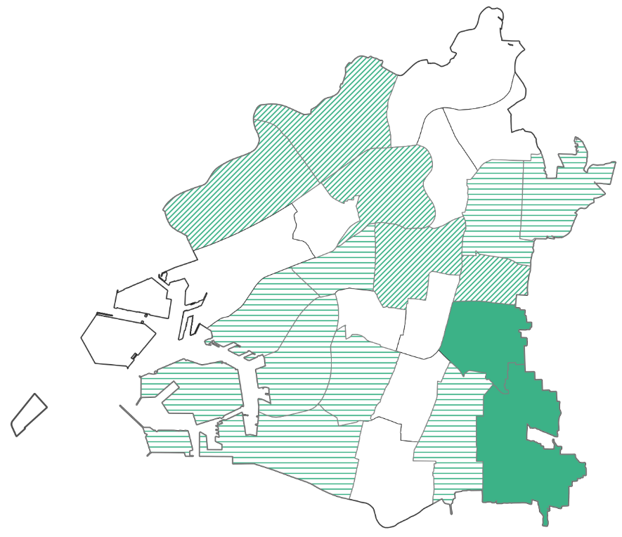
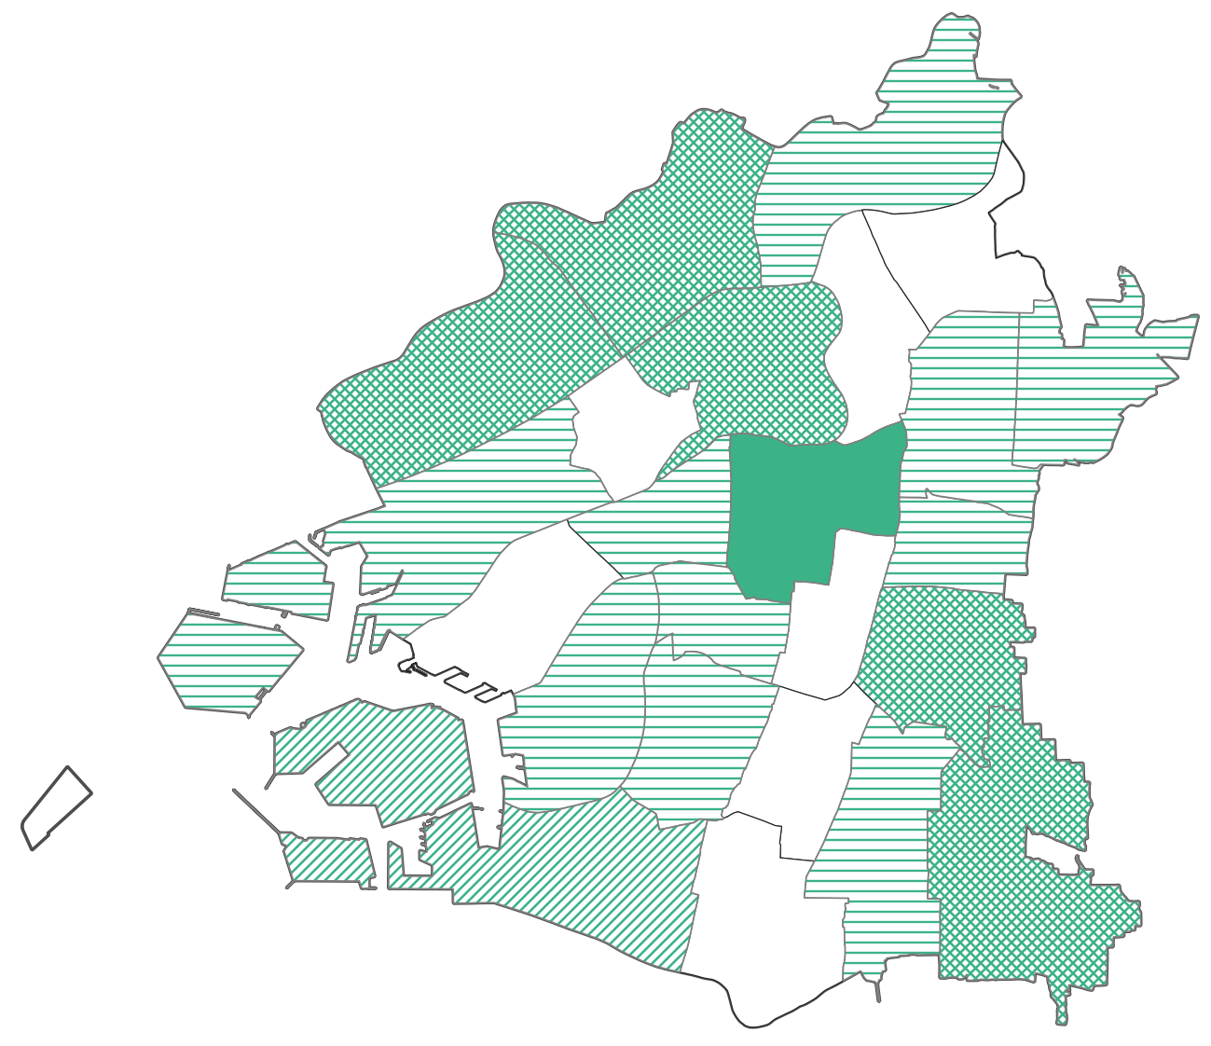
製造業 区別の事業所数(2021年) |  |  |  | 製造業 区別の従業者数(2021年)

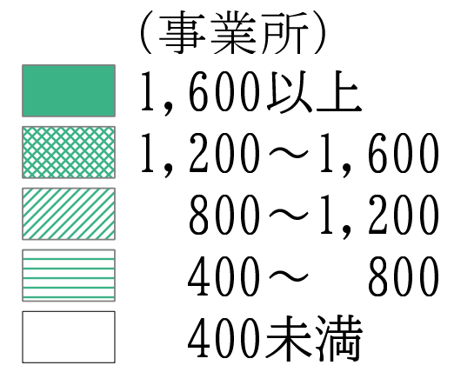

7-11
７－１１．製造品出荷額等の金額及び分野別構成比【2020年】
 |  |  |  |  | (単位:億円) |  |  | (単位:％)
 | 区名 | 基礎素材型 | 加工組立型 | 生活関連型 | 合計 | 基礎素材型 | 加工組立型 | 生活関連型
 | 大阪市 | 17,860 | 8,973 | 7,409 | 34,242 | 52.2 | 26.2 | 21.6
 | 北区 | 511 | 455 | 427 | 1,393 | 36.7 | 32.6 | 30.6
 | 都島区 | 87 | 40 | 180 | 307 | 28.4 | 13.0 | 58.6
 | 福島区 | 104 | 44 | 150 | 298 | 34.8 | 14.7 | 50.5
 | 此花区 | 3,146 | 1,155 | 109 | 4,410 | 71.3 | 26.2 | 2.5
 | 中央区 | 173 | 59 | 552 | 784 | 22.1 | 7.5 | 70.3
 | 西区 | 217 | 158 | 203 | 579 | 37.5 | 27.3 | 35.1
 | 港区 | 245 | 132 | 667 | 1,043 | 23.4 | 12.6 | 63.9
 | 大正区 | 2,107 | 423 | 180 | 2,710 | 77.7 | 15.6 | 6.7
 | 天王寺区 | 15 | 25 | 187 | 227 | 6.5 | 10.9 | 82.5
 | 浪速区 | 90 | 41 | 307 | 438 | 20.6 | 9.3 | 70.1
 | 西淀川区 | 2,186 | 1,049 | 657 | 3,891 | 56.2 | 27.0 | 16.9
 | 淀川区 | 1,574 | 1,468 | 394 | 3,437 | 45.8 | 42.7 | 11.5
 | 東淀川区 | 1,079 | 222 | 393 | 1,693 | 63.7 | 13.1 | 23.2
 | 東成区 | 465 | 263 | 341 | 1,069 | 43.5 | 24.6 | 31.9
 | 生野区 | 1,332 | 260 | 490 | 2,082 | 64.0 | 12.5 | 23.5
 | 旭区 | 139 | 42 | 80 | 261 | 53.4 | 15.9 | 30.7
 | 城東区 | 586 | 209 | 420 | 1,215 | 48.2 | 17.2 | 34.6
 | 鶴見区 | 1,418 | 228 | 188 | 1,834 | 77.3 | 12.4 | 10.3
 | 阿倍野区 | 58 | 57 | 131 | 246 | 23.5 | 23.2 | 53.2
 | 住之江区 | 850 | 1,683 | 476 | 3,010 | 28.3 | 55.9 | 15.8
 | 住吉区 | 11 | 0 | 84 | 95 | 11.8 | 0.0 | 88.2
 | 東住吉区 | 131 | 59 | 247 | 437 | 29.9 | 13.5 | 56.6
 | 平野区 | 956 | 648 | 426 | 2,030 | 47.1 | 31.9 | 21.0
 | 西成区 | 382 | 254 | 118 | 754 | 50.7 | 33.7 | 15.7
 |  |  |  |  |  |  |  | (総務省・経済産業省「2021年経済センサス-活動調査 産業別集計(製造業)」)
 | (注)1.各区の位置関係は、章末注「本章における大阪市内の地域分類」参照。
 | 2.対象は従業者数４人以上の事業所。 3.2020年1月から12月までの値を使用する為、表題を2020年とした。
 | 産業分類の詳細
 | ＜基礎素材型＞木材・木製品、パルプ・紙・紙加工品、化学工業、石油製品・ 石炭製品、プラスチック製品、
 | ゴム製品、窯業・土石、鉄鋼、非鉄金属、金属製品
 | ＜加工組立型＞はん用機器、生産用機器、業務用機器、電子部品・デバイス・電子回路、電気機器、情報通信機器、
 | 輸送用機器
 | ＜生活関連型＞食料品、飲料・たばこ・飼料、繊維、家具・装備品、印刷・同関連、なめし革・毛皮、その他
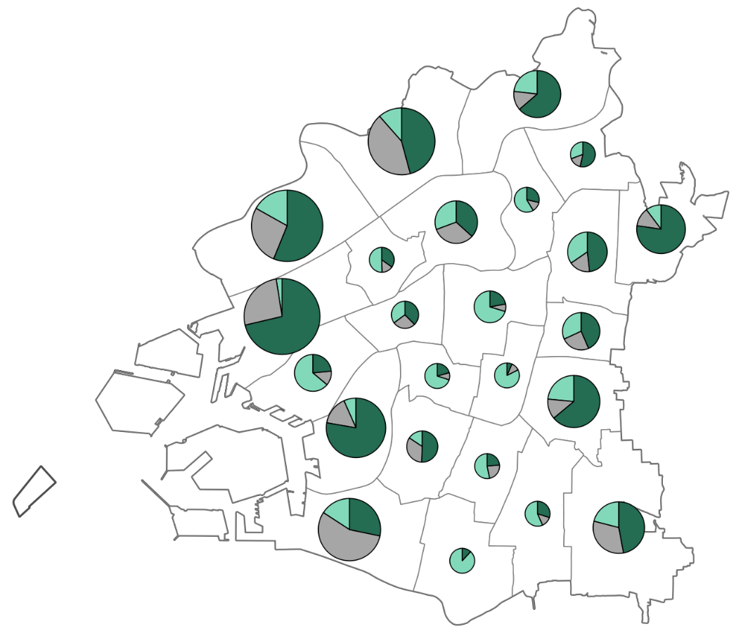
淀川北岸（淀川区、西淀川区、東淀川区）は化学工業が集積し基礎素材型の割合が高い地域でしたが、近年、工場移転等によりその割合が低下しています。
都心部は印刷関連の工場が集積し、生活関連型の割合が高くなっています。

西部臨海部（此花区）は基礎素材型の大規模工場の立地が多く、出荷額も大きくなっています。

東部は中小規模の金属・機械系の工場が多く集積しています。

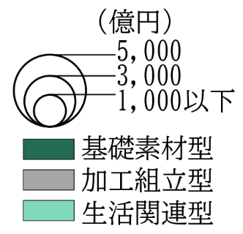

7-12
７－１２．卸売業における事業所数等の地域別シェア【2021年】
卸売業における地域別シェアをみると、都心部の中でも都心３区（中央区、北区、西区）に事業所数、従業者数、年間商品販売額が集中しています。

卸売業における事業所数・従業者数・年間販売額における地域別シェア（2021年）
 |  |  |  |  |  |  | （単位：ヵ所、人、百万円、%)
 |  | 事業所数 | 従業者数 | 年間商品販売額 | シェア
 |  |  |  |  | 事業所数 | 従業者数 | 年間商品 販売額
大阪市 |  | 21,580 | 311,168 | 35,600,294 | 100.0 | 100.0 | 100.0
都心部 | 北区 | 2,746 | 57,345 | 10,732,341 | 50.9 | 61.5 | 73.8
 | 中央区 | 5,750 | 97,182 | 11,932,962
 | 西区 | 2,485 | 36,771 | 3,622,838
 | 天王寺区 | 593 | 5,715 | 301,695 | 11.6 | 9.8 | 7.0
 | 福島区 | 965 | 13,783 | 1,367,212
 | 浪速区 | 939 | 10,958 | 815,327
北東部 | 都島区 | 349 | 3,148 | 147,760 | 14.8 | 12.1 | 10.5
 | 淀川区 | 2,036 | 25,386 | 3,090,139
 | 東淀川区 | 375 | 4,756 | 197,100
 | 旭区 | 190 | 1,620 | 90,098
 | 鶴見区 | 244 | 2,607 | 207,600
東部 | 城東区 | 371 | 3,670 | 179,095 | 9.0 | 6.0 | 2.8
 | 東成区 | 541 | 5,941 | 432,542
 | 生野区 | 517 | 3,342 | 126,503
 | 平野区 | 506 | 5,564 | 263,599
南部 | 阿倍野区 | 325 | 3,461 | 127,805 | 6.4 | 4.2 | 1.8
 | 住吉区 | 267 | 2,054 | 64,542
 | 東住吉区 | 521 | 5,185 | 314,508
 | 西成区 | 266 | 2,216 | 119,855
西部臨海部 | 西淀川区 | 352 | 5,806 | 366,781 | 7.4 | 6.6 | 4.1
 | 此花区 | 180 | 2,084 | 202,254
 | 港区 | 343 | 3,221 | 140,194
 | 大正区 | 282 | 2,544 | 128,332
 | 住之江区 | 437 | 6,809 | 629,210
 |  |  |  |  |  |  | (総務省・経済産業省「2021年経済センサス-活動調査」)
(注)事業所数と従業者数は2021年6月1日現在（経済センサス活動調査の産業横断的集計）
年間商品販売額は2020年の数値（経済センサス活動調査の産業別集計）
章末注「本章における大阪市内の地域分類」参照。

 |  |  |  |  |  |  |  | グラフ用
 |  |  |  |  |  |  |  |  | 事業所数 | 従業者数 | 年間商品 販売額
 |  |  |  |  |  |  |  | 都心部(都心3区) | 50.9 | 61.5 | 73.8
 |  |  |  |  |  |  |  | 都心部(都心3区以外) | 11.6 | 9.8 | 7.0
 |  |  |  |  |  |  |  | 北東部 | 14.8 | 12.1 | 10.5
 |  |  |  |  |  |  |  | 東部 | 9.0 | 6.0 | 2.8
 |  |  |  |  |  |  |  | 南部 | 6.4 | 4.2 | 1.8
 |  |  |  |  |  |  |  | 西部臨海部 | 7.4 | 6.6 | 4.1

7-13
７－１３．都心3区における商品(卸売)別の事業所数【2021年】
都心３区（北区、中央区、西区）における商品（卸売）別の事業所数をみると、中央区では衣服が突出して多く、次いで化学製品、繊維品などが多くなっており、北区では電気機械器具、化学製品など、西区では産業機械器具がそれぞれ多くなっています。

 |  |  |  | （単位：事業所）
 | 産業（小分類） | 中央区 | 北区 | 西区
 | 繊維品 | 500 | 50 | 63
 | 衣服 | 792 | 62 | 133
 | 身の回り品 | 371 | 74 | 90
 | 食料・飲料 | 313 | 271 | 117
 | 建築材料 | 219 | 135 | 180
 | 化学製品 | 561 | 286 | 197
 | 産業機械器具 | 386 | 267 | 410
 | 電気機械器具 | 396 | 368 | 181
 | その他の機械器具 | 211 | 187 | 88
 | 医薬品・化粧品等 | 356 | 148 | 73
 | 他に分類されない | 710 | 319 | 340
 |  |  |  | (総務省・経済産業省「2021年経済センサス-活動調査 産業横断的集計」)

 |  |  |  |  | グラフ用
 |  |  |  |  | 産業（小分類） | 中央区 | 北区 | 西区
 |  |  |  |  | 繊維品 | 500 | 50 | 63
 |  |  |  |  | 衣服 | 792 | 62 | 133
 |  |  |  |  | 身の回り品 | 371 | 74 | 90
 |  |  |  |  | 食料・飲料 | 313 | 271 | 117
 |  |  |  |  | 建築材料 | 219 | 135 | 180
 |  |  |  |  | 化学製品 | 561 | 286 | 197
 |  |  |  |  | 産業機械器具 | 386 | 267 | 410
 |  |  |  |  | 電気機械器具 | 396 | 368 | 181
 |  |  |  |  | その他の機械器具 | 211 | 187 | 88
 |  |  |  |  | 医薬品・化粧品等 | 356 | 148 | 73
 |  |  |  |  | 他に分類されない | 710 | 319 | 340

(注)商品分類のうち、各種商品卸売業、農畜産物・水産物、石油・鉱物、鉄鋼製品、非鉄金属、再生資源、
自動車、家具・建具・じゅう器、紙・紙製品を除いて作成。管理補助的経済活動を行う事業所は含まない。

7-14
７－１４．小売業における産業中分類別事業所数(地域別)【2021年】
小売業について、地域別事業所数を業種別にみると「織物・衣服・身の回り品小売業」及び「その他の小売業（医薬品・化粧品、書籍・文房具、スポーツ用品・がん具・娯楽用品・楽器など）」は、交通利便性の高い都心部に集中しています。飲食料品小売業や機械器具小売業では地域間の差はそれほど大きくありません。

 |  |  |  |  |  |  |  |  | （単位：事業所）
 |  | 織物・衣服・ 身の回り品小売業 |  | 飲食料品小売業 |  | 機械器具小売業 |  | その他の小売業
大阪市 |  | 4,499 |  | 6,447 |  | 2,181 |  | 8,302
都心部 | 北区 | 1,079 | 2,789 | 689 | 2,188 | 129 | 637 | 1,205 | 3,736
 | 中央区 | 1,108 |  | 699 |  | 142 |  | 1,315
 | 西区 | 211 |  | 250 |  | 96 |  | 355
 | 天王寺区 | 215 |  | 221 |  | 61 |  | 336
 | 福島区 | 54 |  | 174 |  | 54 |  | 196
 | 浪速区 | 122 |  | 155 |  | 155 |  | 329
北東部 | 都島区 | 116 | 471 | 208 | 1,256 | 62 | 400 | 268 | 1,321
 | 淀川区 | 109 |  | 452 |  | 114 |  | 399
 | 東淀川区 | 61 |  | 241 |  | 78 |  | 237
 | 旭区 | 83 |  | 193 |  | 61 |  | 209
 | 鶴見区 | 102 |  | 162 |  | 85 |  | 208
東部 | 城東区 | 66 | 418 | 198 | 1,086 | 80 | 431 | 265 | 1,202
 | 東成区 | 135 |  | 205 |  | 84 |  | 226
 | 生野区 | 114 |  | 365 |  | 117 |  | 341
 | 平野区 | 103 |  | 318 |  | 150 |  | 370
南部 | 阿倍野区 | 262 | 557 | 286 | 1,031 | 82 | 375 | 367 | 1,188
 | 住吉区 | 80 |  | 230 |  | 87 |  | 283
 | 東住吉区 | 120 |  | 269 |  | 117 |  | 261
 | 西成区 | 95 |  | 246 |  | 89 |  | 277
西部臨海部 | 西淀川区 | 35 | 264 | 163 | 886 | 79 | 338 | 150 | 855
 | 此花区 | 32 |  | 143 |  | 36 |  | 113
 | 港区 | 57 |  | 182 |  | 67 |  | 179
 | 大正区 | 48 |  | 150 |  | 56 |  | 147
 | 住之江区 | 92 |  | 248 |  | 100 |  | 266
 | その他の小売業 | 機械器具小売業 | 飲食料品小売業 | 織物・衣服・身の回り品小売業
都心部 | 3736 | 637 | 2188 | 2789
北東部 | 1321 | 400 | 1256 | 471
東部 | 1202 | 431 | 1086 | 418
南部 | 1188 | 375 | 1031 | 557
西部 臨海部 | 855 | 338 | 886 | 264
 |  |  |  |  |  |  |  |  | (総務省・経済産業省「2021年経済センサス-活動調査 産業横断的集計」)
 |  |  |  |  |  |  |  |  | (注)地域分類は、章末注「本章における大阪市内の地域分類」参照。

 |  |  |  |  |  |  |  |  |  | グラフ用
 |  |  |  |  |  |  |  |  |  |  | 織物・衣服・身の回り品小売業 | 飲食料品小売業 | 機械器具小売業 | その他の小売業
 |  |  |  |  |  |  |  |  |  | 都心部 | 2,789 | 2,188 | 637 | 3,736
 |  |  |  |  |  |  |  |  |  | 北区 | 1,079 | 689 | 129 | 1,205
 |  |  |  |  |  |  |  |  |  | 中央区 | 1,108 | 699 | 142 | 1,315
 |  |  |  |  |  |  |  |  |  | 西区 | 211 | 250 | 96 | 355
 |  |  |  |  |  |  |  |  |  | 浪速区 | 122 | 155 | 155 | 329
 |  |  |  |  |  |  |  |  |  | その他の都心 | 269 | 395 | 115 | 532
 |  |  |  |  |  |  |  |  |  | 北東部 | 471 | 1,256 | 400 | 1,321
 |  |  |  |  |  |  |  |  |  | 東部 | 418 | 1,086 | 431 | 1,202
 |  |  |  |  |  |  |  |  |  | 南部 | 557 | 1,031 | 375 | 1,188
 |  |  |  |  |  |  |  |  |  | 西部 臨海部 | 264 | 886 | 338 | 855
 |  |  |  |  |  |  |  |  |  | 合計 | 4,499 | 6,447 | 2,181 | 8,302

7-15
７－１５．小売業の従業者1人当たり年間販売額及び売場効率(地域別)【2021年】
小売業について、従業者一人あたりの年間販売額と売場効率(売場面積あたりの年間販売額)を地域別に比較すると、都心部で販売額・効率ともに高くなっている一方で、それ以外の地域では、大きな差はみられません。

 |  |  |  | （単位：人、百万円、㎡） |  |  |  | （単位：百万円）
区名 |  | 従業者数 | 年間商品 販売額 | 売場面積 | 従業者1人あたり 年間販売額 |  | 売場面積1㎡あたり 年間販売額
大阪市 |  | 167,428 | 4,127,135 | 2,642,611 | 24.7 |  | 1.56
都心部 | 北区 | 25,810 | 940,343 | 511,696 | 36.4 | 35.6 | 1.84 | 1.92
 | 中央区 | 24,780 | 939,513 | 476,658 | 37.9 |  | 1.97
 | 西区 | 7,994 | 203,642 | 95,030 | 25.5 |  | 2.14
 | 天王寺区 | 6,240 | 115,039 | 100,917 | 18.4 | 22.1 | 1.14 | 1.35
 | 福島区 | 4,471 | 87,845 | 46,977 | 19.6 |  | 1.87
 | 浪速区 | 6,131 | 168,604 | 127,077 | 27.5 |  | 1.33
北東部 | 都島区 | 5,266 | 99,416 | 72,838 | 18.9 | 16.6 | 1.36 | 1.45
 | 淀川区 | 10,286 | 169,247 | 84,210 | 16.5 |  | 2.01
 | 東淀川区 | 6,047 | 93,464 | 67,087 | 15.5 |  | 1.39
 | 旭区 | 3,772 | 51,651 | 36,762 | 13.7 |  | 1.41
 | 鶴見区 | 5,245 | 95,785 | 90,712 | 18.3 |  | 1.06
東部 | 城東区 | 5,198 | 84,305 | 74,764 | 16.2 | 16.9 | 1.13 | 1.28
 | 東成区 | 3,453 | 57,370 | 35,109 | 16.6 |  | 1.63
 | 生野区 | 4,806 | 80,649 | 49,083 | 16.8 |  | 1.64
 | 平野区 | 7,512 | 131,378 | 116,602 | 17.5 |  | 1.13
南部 | 阿倍野区 | 8,660 | 229,024 | 223,926 | 26.4 | 20.1 | 1.02 | 1.20
 | 住吉区 | 5,244 | 75,477 | 51,308 | 14.4 |  | 1.47
 | 東住吉区 | 4,464 | 76,671 | 44,705 | 17.2 |  | 1.72
 | 西成区 | 4,603 | 81,499 | 66,940 | 17.7 |  | 1.22
西部臨海部 | 西淀川区 | 3,701 | 72,832 | 59,530 | 19.7 | 19.8 | 1.22 | 1.28
 | 此花区 | 2,137 | 60,707 | 27,275 | 28.4 |  | 2.23
 | 港区 | 3,575 | 68,117 | 37,275 | 19.1 |  | 1.83
 | 大正区 | 2,875 | 49,589 | 53,232 | 17.2 |  | 0.93
 | 住之江区 | 5,158 | 94,967 | 92,898 | 18.4 |  | 1.02
 |  |  |  |  |  |  |  | (総務省・経済産業省「2021年経済センサス-活動調査 産業別集計(卸売業,小売業)」)
(注)従業者数は2021年6月1日現在、販売額は2020年の数値。
従業者数には「臨時雇用者」は含めていない。 |  |  |  |  |  |  |  | 地域分類は、章末注「本章における大阪市内の地域分類」参照。
 |  |  |  |  |  |  |  |  | グラフ用
 |  |  |  |  |  |  |  |  |  | 従業者1人あたり年間販売額（左軸） | 売場面積あたり年間販売額（右軸）

 |  |  |  |  |  |  |  |  | 都心部 (都心3区) | 35.6 | 1.92
 |  |  |  |  |  |  |  |  | 都心部 (都心3区以外) | 22.1 | 1.35
 |  |  |  |  |  |  |  |  | 北東部 | 16.6 | 1.45
 |  |  |  |  |  |  |  |  | 東部 | 16.9 | 1.28
 |  |  |  |  |  |  |  |  | 南部 | 20.1 | 1.20
 |  |  |  |  |  |  |  |  | 西部 臨海部 | 19.8 | 1.28

7-16
７－１６．区別商店街数【2024年度】
大阪市内の商店街数は2024年度末時点で423ヵ所となり、区別にみると中央区が64ヵ所と市内で最も多く、次いで北区、西成区の順となっています。

 |  |  |  | (単位：ヵ所)
 | 区名 | 商店街数 | 区名 | 商店街数
 | 大阪市 | 423 | 東淀川区 | 9
 | 北区 | 53 | 東成区 | 19
 | 都島区 | 17 | 生野区 | 25
 | 福島区 | 9 | 旭区 | 14
 | 此花区 | 7 | 城東区 | 11
 | 中央区 | 64 | 鶴見区 | 6
 | 西区 | 12 | 阿倍野区 | 22
 | 港区 | 10 | 住之江区 | 15
 | 大正区 | 10 | 住吉区 | 9
 | 天王寺区 | 12 | 東住吉区 | 25
 | 浪速区 | 9 | 平野区 | 5
 | 西淀川区 | 10 | 西成区 | 30
 | 淀川区 | 20 |  | (大阪市「大阪市商店街地図」)
 | (注)2024年度末の数字。
 | 各区の位置関係は、章末注「本章における大阪市内の地域分類」参照。
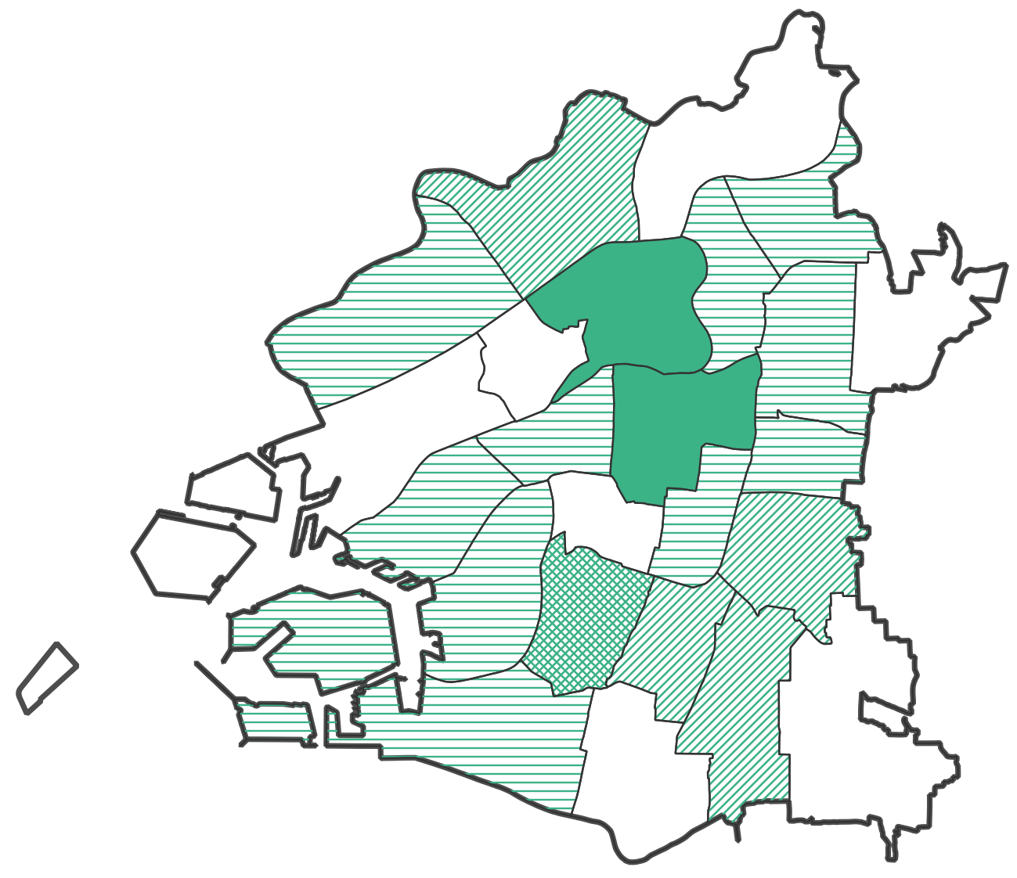
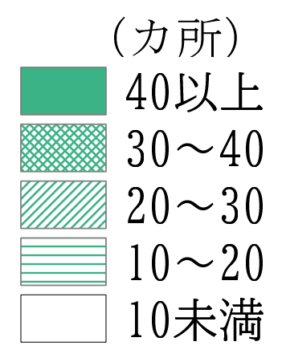

7-17
７－１７．ビジネス支援型サービス業の区別従業者数【2021年】
ビジネス支援型サービス業の従業者数について区別にみると、企業の本社等が集積する都心部（北区、中央区）で多くなっています。

 |  |  |  |  | (単位：人)
区名 |  | 情報サービス業 | 映像・音声・ 文字情報制作業 | 専門サービス業(他に分類されないもの) | 広告業
大阪市 |  | 102,564 | 16,437 | 61,513 | 11,982
都心部 | 北区 | 31,453 | 7,532 | 22,488 | 5,598
 | 中央区 | 35,035 | 3,636 | 22,151 | 2,477
 | 西区 | 12,159 | 1,576 | 3,669 | 1,365
 | 天王寺区 | 351 | 359 | 2,266 | 598
 | 福島区 | 2,433 | 817 | 742 | 182
 | 浪速区 | 1,437 | 1,011 | 912 | 222
北東部 | 都島区 | 588 | 218 | 787 | 103
 | 淀川区 | 14,388 | 420 | 4,178 | 925
 | 東淀川区 | 381 | 81 | 341 | 79
 | 旭区 | 99 | 6 | 178 | 9
 | 鶴見区 | 37 | 10 | 56 | 52
東部 | 城東区 | 241 | 234 | 416 | 22
 | 東成区 | 145 | 130 | 290 | 72
 | 生野区 | 59 | 37 | 205 | -
 | 平野区 | 59 | 7 | 357 | 54
南部 | 阿倍野区 | 179 | 36 | 852 | 36
 | 住吉区 | 95 | 138 | 355 | 26
 | 東住吉区 | 47 | 57 | 387 | 14
 | 西成区 | 54 | 25 | 122 | 63
西部臨海部 | 西淀川区 | 423 | 38 | 164 | 39
 | 此花区 | 404 | 24 | 102 | -
 | 港区 | 1,282 | 14 | 142 | 10
 | 大正区 | 46 | 12 | 76 | 7
 | 住之江区 | 1,169 | 19 | 277 | 29
 |  |  |  |  | (総務省・経済産業省「2021年経済センサス-活動調査 産業横断的集計」)
 | (注)サービス業の範囲については、章末注「本章におけるサービス業の分類と定義」参照。
 | 各区の位置関係は、章末注「本章における大阪市内の地域分類」参照。
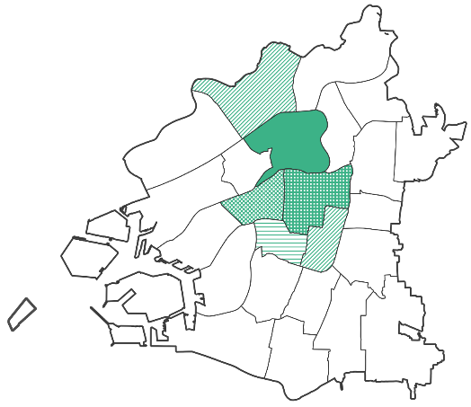
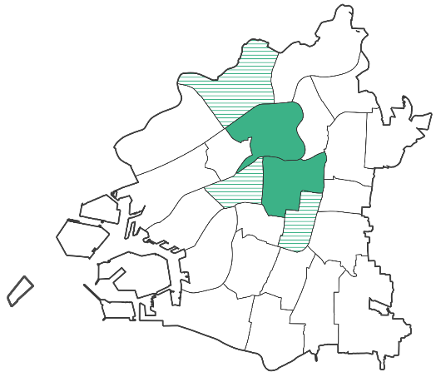
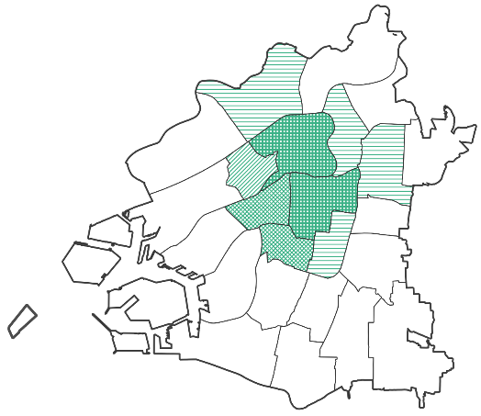
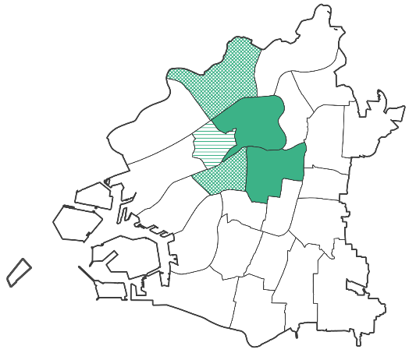
情報サービス業の区別従業者数 |  |  |  |  | 映像・音声・文字情報制作業の区別従業者数

専門サービス業の区別従業者数 |  |  |  | 広告業の区別従業者数

7-18
７－１８．生活支援型サービス業の区別従業者数(人口100人当たり)【2024年】
生活支援型サービス業について区別にみると、娯楽業を除いて都心部に集中せず、概ね市域全体で事業展開している点がビジネス支援型サービス業と異なっています。娯楽業は都心部に加えて、大型テーマパークが立地する此花区の従業者数が多くなっています。

 |  |  |  |  |  | （単位：人）
区名 |  | 医療業 | 社会保険・社会福祉・介護事業 | 娯楽業 | 飲食店 | 人口
大阪市 |  | 4.56 | 3.82 | 0.94 | 5.32 | 2,791,907
都心部 | 北区 | 9.79 | 3.92 | 3.07 | 26.47 | 147,556
 | 中央区 | 9.72 | 5.53 | 3.51 | 26.63 | 117,165
 | 西区 | 4.46 | 2.89 | 0.59 | 6.13 | 113,260
 | 天王寺区 | 8.80 | 3.71 | 0.97 | 7.25 | 87,268
 | 福島区 | 5.80 | 3.16 | 0.57 | 5.83 | 83,255
 | 浪速区 | 3.94 | 2.61 | 1.25 | 5.49 | 84,573
北東部 | 都島区 | 5.68 | 2.51 | 0.58 | 4.50 | 109,249
 | 淀川区 | 3.04 | 2.72 | 0.61 | 4.25 | 187,536
 | 東淀川区 | 2.64 | 3.48 | 0.41 | 1.97 | 176,536
 | 旭区 | 3.21 | 4.54 | 0.24 | 1.81 | 89,992
 | 鶴見区 | 2.57 | 3.14 | 0.35 | 2.54 | 111,266
東部 | 城東区 | 4.03 | 2.73 | 0.36 | 1.57 | 167,970
 | 東成区 | 4.46 | 3.80 | 0.42 | 2.50 | 87,220
 | 生野区 | 3.71 | 4.98 | 0.22 | 2.06 | 127,282
 | 平野区 | 3.17 | 4.17 | 0.36 | 1.84 | 185,396
南部 | 阿倍野区 | 6.32 | 4.00 | 0.78 | 5.23 | 112,159
 | 住吉区 | 5.10 | 4.49 | 0.23 | 1.79 | 152,498
 | 東住吉区 | 3.53 | 5.72 | 0.27 | 2.03 | 129,058
 | 西成区 | 3.32 | 5.91 | 0.49 | 2.34 | 105,947
西部臨海部 | 西淀川区 | 3.66 | 3.15 | 0.17 | 1.70 | 96,487
 | 此花区 | 3.06 | 3.17 | 7.20 | 3.44 | 63,613
 | 港区 | 3.04 | 3.56 | 0.43 | 2.52 | 80,319
 | 大正区 | 3.41 | 4.26 | 0.17 | 2.27 | 59,603
 | 住之江区 | 3.52 | 3.53 | 2.00 | 2.50 | 116,699
 |  |  |  |  |  | （総務省・経済産業省「2021年経済センサス-活動調査 産業横断的集計」、大阪市「2024年推計人口」）
 | (注)人口は2024年10月1日現在。サービス業の範囲については、章末注「本章におけるサービス業の分類と定義」参照。
 | 各区の位置関係は、章末注「本章における大阪市内の地域分類」参照。

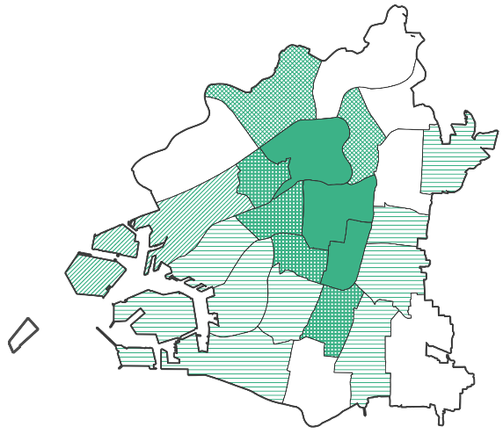
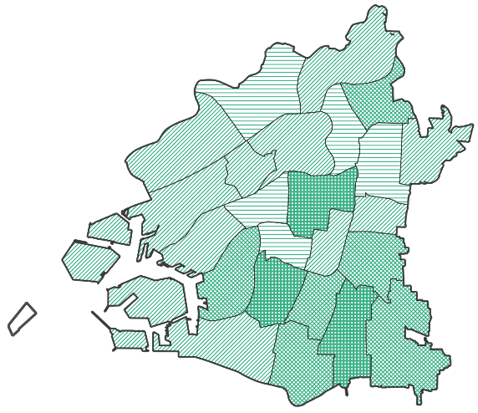
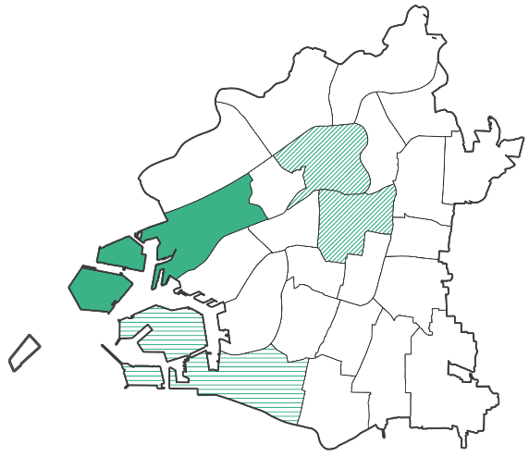
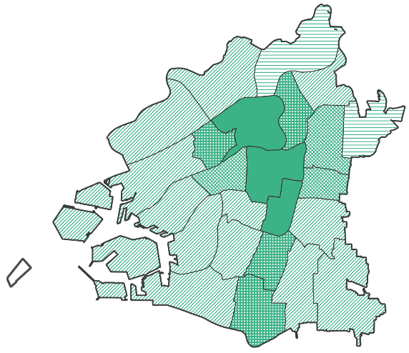
医療業の区別従業者数 |  |  |  | 社会保険・社会福祉・
 |  |  |  | 介護事業の区別従業者数

娯楽業の区別従業者数 |  |  |  | 飲食店の区別従業者数

7-19
７－１９．ホテル・旅館等及び民泊施設の区別立地状況【2025年】
大阪市内のホテル・旅館等は、交通の利便性が高く商業施設が多く立地する中央区、浪速区、北区に多く所在しています。前年と比べると西淀川区、平野区、住之江区の3区でわずかに減少しましたが、浪花区、中央区、西成区、西区など11区で増加となり全体で47ヵ所の増加となりました。
民泊施設は西成区、浪速区、中央区に比較的多く所在しています。前年と比べると全体で2,611ヵ所の増加で、特に西成区は698ヵ所、浪速区は442ヵ所、中央区は304ヵ所の増加となりました。

 |  |  |  |  |  | (単位：ヵ所)
 | 区名 | ホテル・旅館等 | 民泊 | 区名 | ホテル・旅館等 | 民泊
 | 大阪市 | 1,812 | 9,917 | 東淀川区 | 22 | 156
 | 北区 | 241 | 334 | 東成区 | 35 | 346
 | 都島区 | 65 | 109 | 生野区 | 53 | 547
 | 福島区 | 27 | 169 | 旭区 | 3 | 89
 | 此花区 | 43 | 379 | 城東区 | 11 | 136
 | 中央区 | 508 | 1,673 | 鶴見区 | 1 | 4
 | 西区 | 66 | 377 | 阿倍野区 | 30 | 210
 | 港区 | 46 | 313 | 住之江区 | 10 | 141
 | 大正区 | 20 | 121 | 住吉区 | 10 | 81
 | 天王寺区 | 86 | 249 | 東住吉区 | 5 | 36
 | 浪速区 | 245 | 1,922 | 平野区 | 11 | 23
 | 西淀川区 | 6 | 63 | 西成区 | 182 | 2,238
 | 淀川区 | 86 | 201
(大阪市ホームページ「旅館業施設一覧」「特区民泊施設一覧」「住宅宿泊事業法に基づく届出住宅一覧」2025年12月31日時点）
（注）ホテル・旅館等は旅館業法の許可を受けた施設、民泊施設は国家戦略特別区域法に基づく外国人滞在施設
経営事業（特区民泊）の認定を受けた施設、及び住宅宿泊事業法に基づく届出を行った施設。
各区の位置関係は、章末注「本章における大阪市内の地域分類」参照。
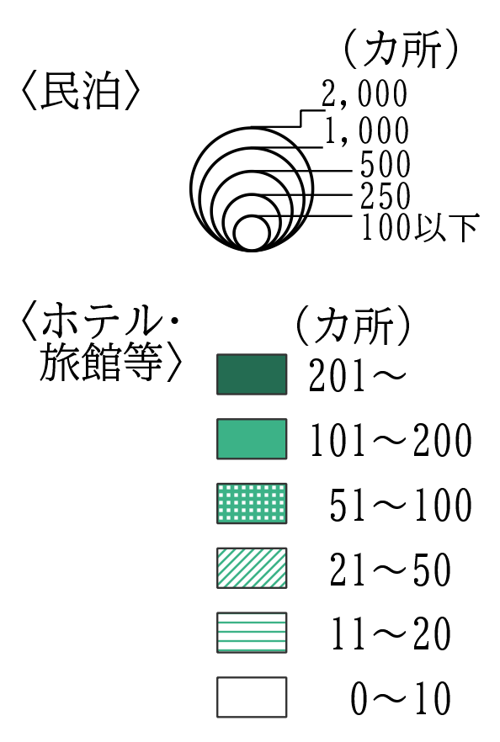
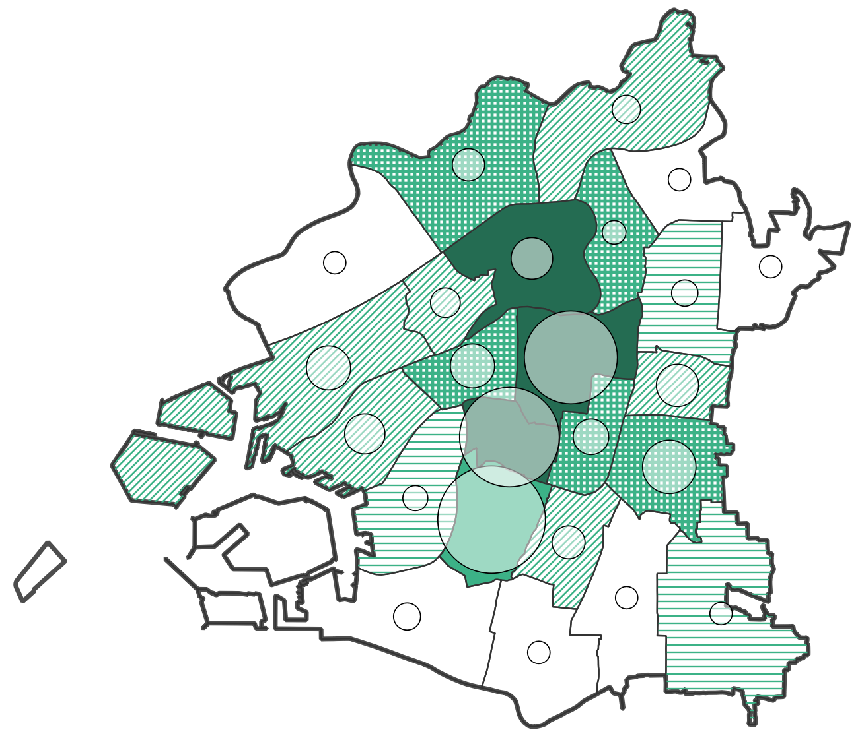

章末注(本章における大阪市内の地域分類)
【章末注】本章における大阪市内の地域分類
本章における大阪市内の地域分類は、特に断りのない限り、下図の分類による。
また、都心部のうち、北区、中央区、西区を都心３区とする

図：大阪市内地域分類
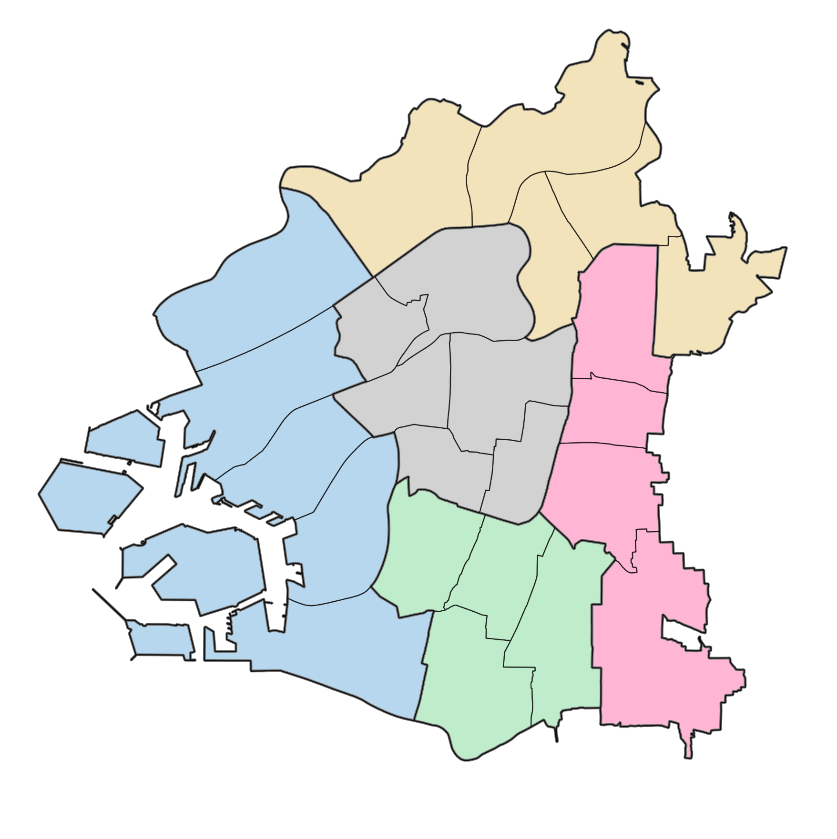
北東部地域
都心部地域
東部地域
西部臨海部地域
南部地域
東淀川区
旭区
鶴見区
城東区
東成区
生野区
平野区
西淀川区
淀川区
此花区
港区
大正区
住之江区
天王寺区
東住吉区
阿倍野区
住吉区
西成区
北区
福島区
都島区
西区
中央区
浪速区

